【サンプル】★優秀校★
■データはメール添付(エクセルのまま） 送信をお願いします！
令和5年度 優 秀 校 ・ 優 秀 選 手 (高体連表彰）申 請 書

専門部番号
専門部名のご入力を忘れずに！
 |  |  |  | 専門部名： | No.5 バスケットボール男子
【優秀校】 |  |  |  | 専門部長名： | 田中 忠治

●表彰基準●
★優秀校★
1－（1）…専門部より各1校(男女各1校）
1－（2）…全国総体3位以内の入賞校
学校番号は「1検索方法」を参照
学校番号 | 学 校 名 | 男女 | エントリー人数 （数字のみ入力） | 基準 | 成 績
20×■ | ●●男子高等学校 | 男子 | 12 | 1-(2) | 全国総体優勝 関東大会Aブロック優勝
20×◇ | ●●高等学校 | 男子 | 12 | 1-(1) | 全国高校選手権出場 関東大会Bブロック優勝
大会参加申込み書に記載の選手の人数を記入して下さい。
（部活在籍人数ではありません。大会エントリー選手人数です）
 | ←学校番号検索用からコピぺしてください
好成績の順にご入力ください。
★表記の統一★
・成績は3つまでとしてください。
・数字、アルファベットは半角大文字でお願いします。空白はなし。
1位➡優勝 2位➡準優勝
1回戦敗退、予選落ち➡全国総体出場
3回戦敗退、➡3回戦出場
など、敗退、落ちなどは使用せず、ポジティブな表現でお願いします！
 | ←学校番号検索用からコピぺしてください
 | ←学校番号検索用からコピぺしてください
 | ←学校番号検索用からコピぺしてください
 | ←学校番号検索用からコピぺしてください
 | ←学校番号検索用からコピぺしてください

1検索方法
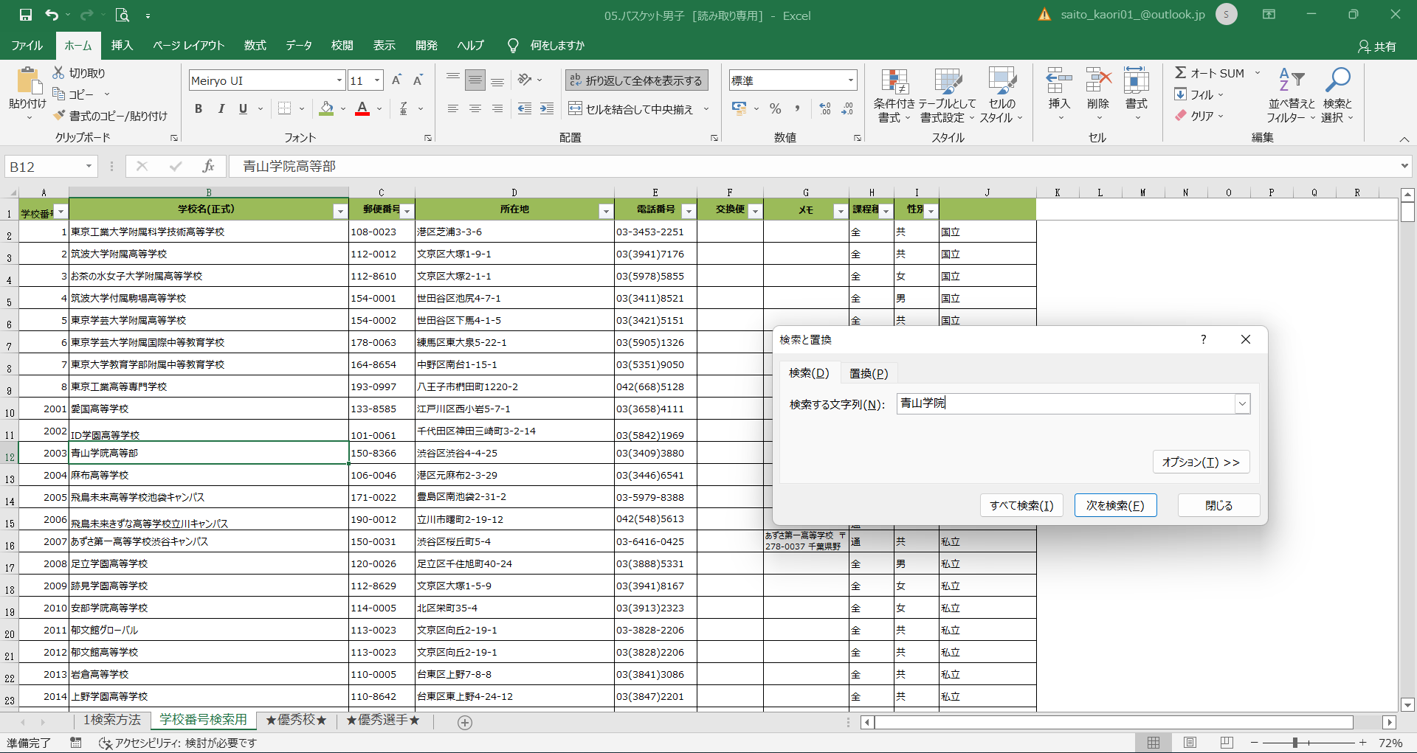

①
■学校番号検索方法■
①学校番号検索用シートで検索と選択をクリック
②検索する文字列の一部を入力して次を検索をクリック
例）青山学院
③該当の学校にセルが移動。候補が複数ある場合は次を検索をクリックすると自動で次のセルにジャンプするので、住所などを参考に該当校番号を選出する。
④学校番号のセルをコピーし、シートを移動して貼り付ける。

※0123
②

③

④

★優秀校★
■データはメール添付(エクセルのまま） 送信をお願いします！
令和5年度 優 秀 校 ・ 優 秀 選 手 (高体連表彰）申 請 書

専門部番号
専門部名のご入力を忘れずに！
 |  |  |  | 専門部名：
【優秀校】 |  |  |  | 専門部長名：

●表彰基準●
★優秀校★
1－（1）…専門部より各1校(男女各1校）
1－（2）…全国総体3位以内の入賞校
学校番号 | 学 校 名 | 男女 | エントリー人数 （数字のみ入力） | 基準 | 成 績
 | ←学校番号検索用からコピぺしてください
 | ←学校番号検索用からコピぺしてください |  |  |  |  | 好成績の順にご入力ください！
★表記の統一★
・成績は3つまでとしてください。
・数字、アルファベットは半角大文字でお願いします。空白はなし。
1位➡優勝 2位➡準優勝
1回戦敗退、予選落ち➡全国総体出場
3回戦敗退、➡3回戦出場
など、敗退、落ちなどは使用せず、ポジティブな表現でお願いします！
 | ←学校番号検索用からコピぺしてください
 | ←学校番号検索用からコピぺしてください
 | ←学校番号検索用からコピぺしてください
 | ←学校番号検索用からコピぺしてください
 | ←学校番号検索用からコピぺしてください
 | ←学校番号検索用からコピぺしてください

★優秀選手★
★優秀校★シートに専門部名部長名を入力すると自動で入ります
令和5年度 優 秀 校 ・ 優 秀 選 手 (高体連表彰）申 請 書

●表彰基準●
★優秀選手★
2－（1）…専門部より2名（男女各2名ずつ）
2－（2）…全国総体3位以内の入賞者
2－（3）…全日本代表として国際大会に参加した選手
 |  |  |  | 専門部名： | 0
【優秀選手】 |  |  |  | 専門部長名： | 0

 |  |  | 苗字と名前の間は全角1文字スペースを入れてください。
学校番号 | 学 校 名 | 男女 | 名 前 （姓名の間は空白） | 基準 | 成 績
 | ←学校番号検索用からコピぺしてください
 | ←学校番号検索用からコピぺしてください
 | ←学校番号検索用からコピぺしてください |  |  |  |  | 好成績の順にご入力ください！
★表記の統一★
・成績は3つまでとしてください。
・数字、アルファベットは半角大文字でお願いします。空白はなし。
1位➡優勝 2位➡準優勝
1回戦敗退、予選落ち➡全国総体出場
3回戦敗退、➡3回戦出場
など、敗退、落ちなどは使用せず、ポジティブな表現でお願いします！
 | ←学校番号検索用からコピぺしてください
 | ←学校番号検索用からコピぺしてください
 | ←学校番号検索用からコピぺしてください
 | ←学校番号検索用からコピぺしてください
 | ←学校番号検索用からコピぺしてください
 | ←学校番号検索用からコピぺしてください
 | ←学校番号検索用からコピぺしてください
 | ←学校番号検索用からコピぺしてください
 | ←学校番号検索用からコピぺしてください
 | ←学校番号検索用からコピぺしてください
 | ←学校番号検索用からコピぺしてください
 | ←学校番号検索用からコピぺしてください
 | ←学校番号検索用からコピぺしてください
 | ←学校番号検索用からコピぺしてください

